EQVIEW封包組成(字符)
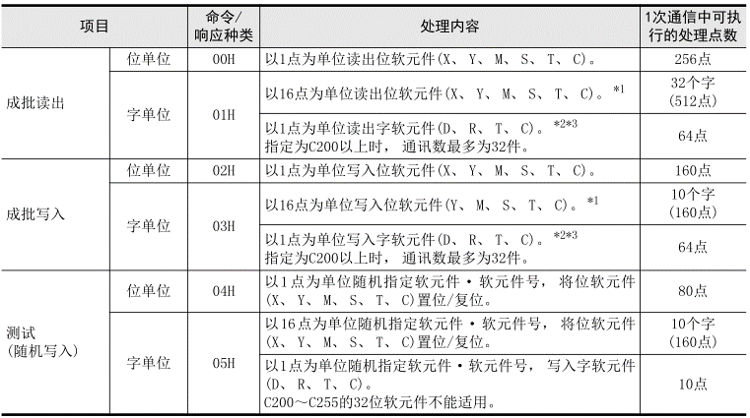
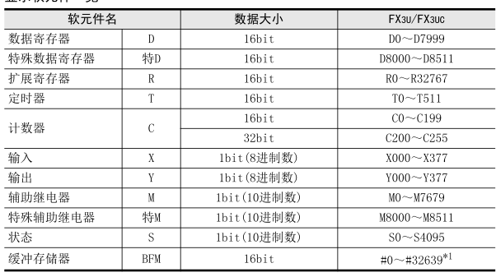
 |  |  | 元件進制/位元 | 元件範圍 | 元件範圍(16進制) | >READ 兩個指令 [00H] 多個連續讀出(位bit) [01H] 多個連續讀出(字word) ---------------------------------- >WRITE 四個指令 [02H] 多個連續寫入(位bit) [03H] 多個連續寫入(字word) [04H] 單個隨機寫入(位bit) [05H] 單個隨機寫入(字word)
BOOL | X | 5820 [輸入繼電器X] | 8進制/1bit | X000-377(255) | 0000-00FFH
 | Y | 5920 [輸出繼電器Y] | 8進制/1bit | Y000-377(255) | 0000-00FFH
 | M | 4D20 [輔助繼電器M] | 10進制/1bit | M000-M7679 M8000-M8511 | 0000-1DFFH 1F40-213FH
 | S | 5320 [狀態繼電器S] | 10進制/1bit | S0000-S4095 | 0000-0FFFH
 | TS 觸點 | 5453 [定時暫存器TS] 觸點 | 10進制/1bit | T000-511 | 0000-01FFH
 | CS 觸點 | 4353 [計數繼電器CS] 觸點 | 10進制/1bit | C000-199 (16bits) C200-C255 (32bits) | 0000-00C7H 00C8-00FFH
WORD (16bits) | D | 4420 [數據繼電器D] | 10進制/16bit | D0000-D7999 D8000-D8511 | 0000-1F3FH 1F40-213FH
 | TN 當前值 | 544E [定時暫存器TN] 當前值 | 10進制/16bit | T000-511 | 0000-01FFH
 | CN 當前值 | 434E [計數繼電器CN] 當前值 | 10進制/16bit 10進制/32bit | C000-199 C200-C255 (32bits) | 0000-00C7H 00C8-00FFH

EQVIEW封包組成(命令&響應easy)
命令
PC>PLC | 2 |  |  | 3 |  |  |  | >READ 兩個指令 [00H] 多個連續讀出(位bit) [01H] 多個連續讀出(字word) ---------------------------------- >WRITE 四個指令 [02H] 多個連續寫入(位bit) [03H] 多個連續寫入(字word) [04H] 單個隨機寫入(位bit) [05H] 單個隨機寫入(字word)
 | 副標題 |  |  | 本文(命令)
 |  | [2] |  | [2] | [4] | [4]+[8]+[2]+[2] | 24碼固定
 | 項目 | 命令種類 |  | PC號 | 監視定時器 (L)---(H) | 字符(命令)
 |  | 1bytes(8bit) |  | 1bytes(8bit) | 2bytes(16bit) | (因功能而異)
 | 多個(連續讀出) READ | 00 [位單位(bit)] | 1 | FF | 1 | A(讀取) / C(寫入)
 |  | 01 [字單位(word)] | 16

 | 多個(連續寫入) WRITE | 02 [位單位(bit)] | 1
 |  | 03 [字單位(word)] | 16

 | 單個(隨機寫入) WRITE | 04 [位單位(bit)] | 1
 |  | 05 [字單位(word)] | 16
 |  |  |  |  | (2500ms)

響應(正常)
PC<PLC | 2 |  |  | 3
 | 副標題 |  |  | 本文(響應)
 | 項目 | 響應種類 |  | 結束代碼 | 字符(響應)
 |  | 1bytes(8bit) |  | 1bytes(8bit) | (因功能而異)
 | 連續讀出 READ | 80 |  | 0,0 (正常) | B(讀取) | READ有響應字符
 |  | 81

 | 連續寫入 WRITE | 82 |  |  |  | WRITE無響應字符
 |  | 83

 | 測試(隨機寫入) READ/WRITE | 84
 |  | 85

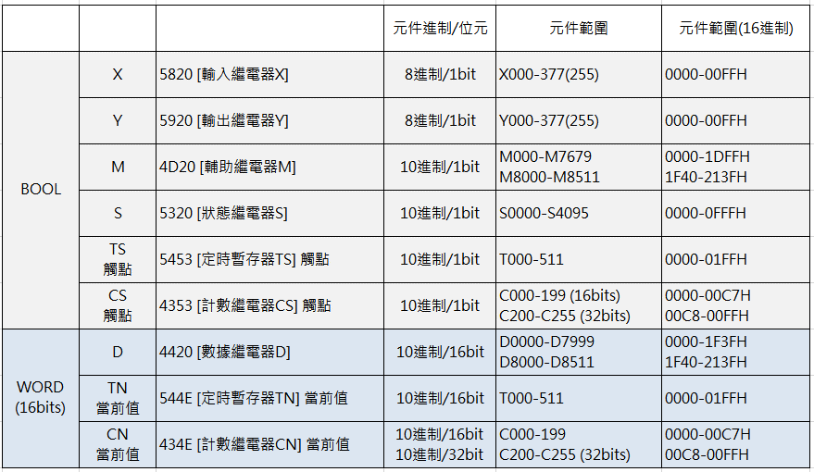
響應(異常)
PC<PLC | 2 |  |  | 3
 | 副標題 |  |  | 本文(響應)
 | 項目 | 響應種類 |  | 結束代碼 | 異常代碼 | END

 | 連續讀出 READ | 80 |  | 5,B 0,0以外 (異常) | 1,2 | 0
 |  | 81

 | 連續寫入 WRITE | 82
 |  | 83

 | 測試(隨機寫入) READ/WRITE | 84
 |  | 85

